No,1エビデンス例
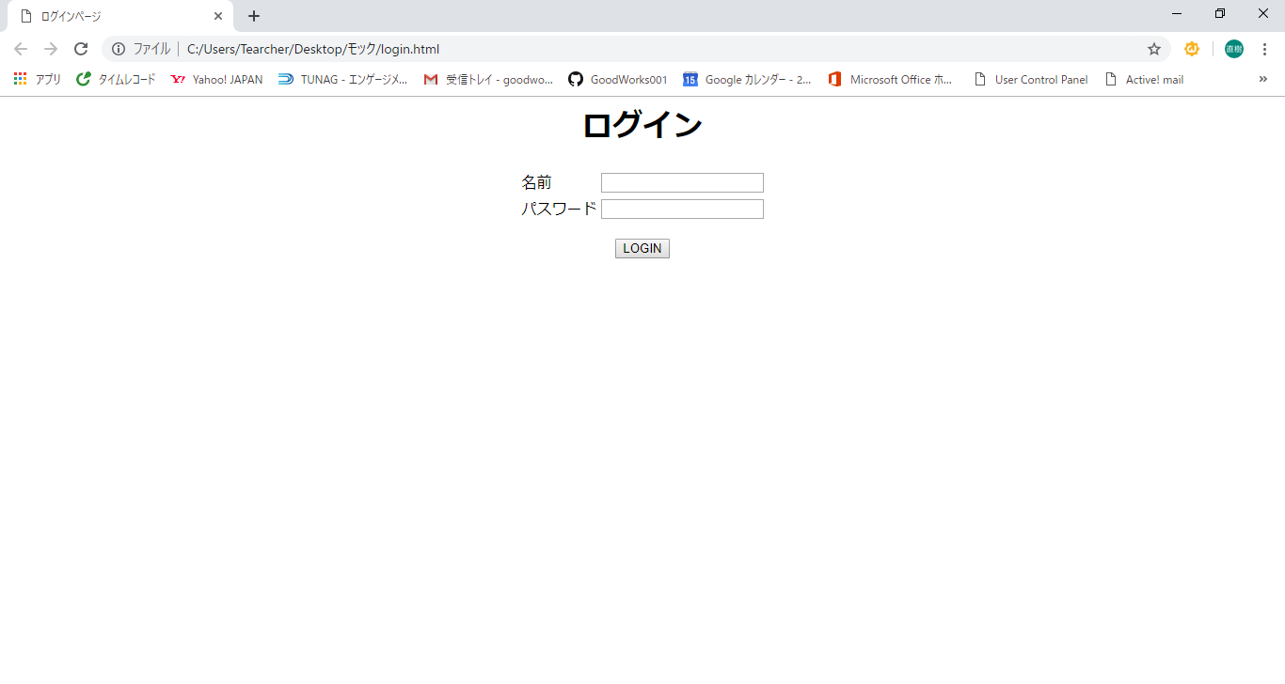
単体テスト仕様書・報告書 | 画面名 | ｅｃサイト | 作成日 | 2019-04-22 | 作成者 | 尾上

No,1エビデンス_検索画面
単体テスト仕様書・報告書 | 画面名 | ｅｃサイト | 作成日 | 2019-08-28 | 作成者 | 伊藤

1
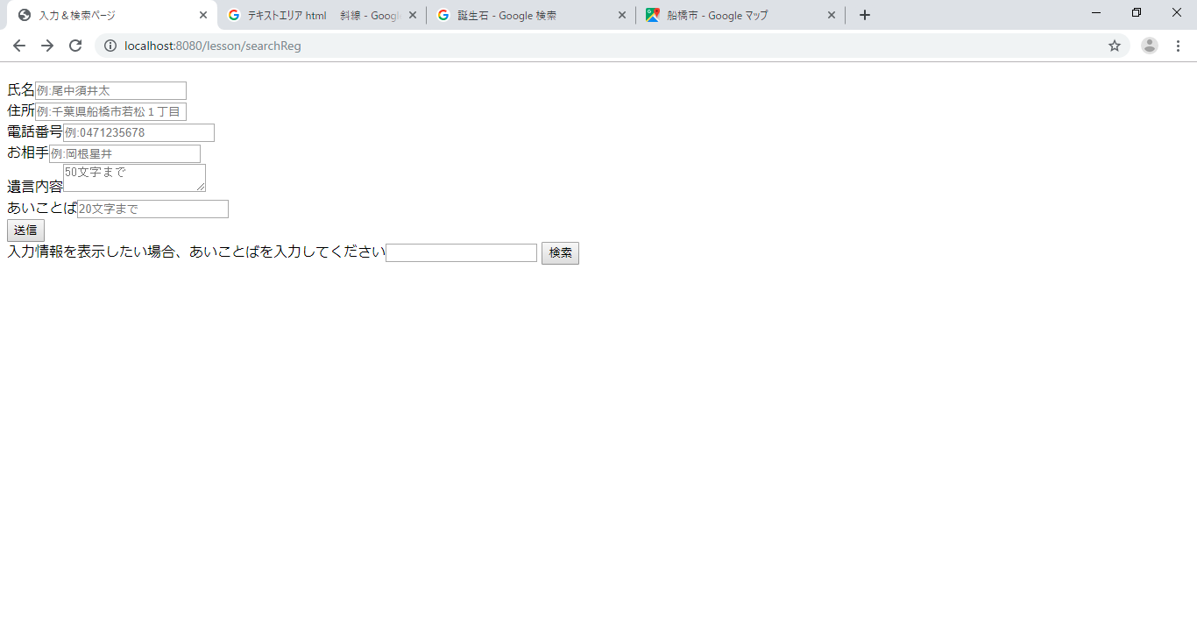
2
3
4
5
6
7
8

9

10
11
13
12
14
15
16
17

18

19
20
21
22
23
24

25
26
27
28
29
30
31

32

No,1エビデンス_検索画面_2
単体テスト仕様書・報告書 | 画面名 | ｅｃサイト | 作成日 | 2019-04-22 | 作成者 | 尾上

11
13
12
14
16
15
17

No,1エビデンス_検索画面_2_2
単体テスト仕様書・報告書 | 画面名 | ｅｃサイト | 作成日 | 2019-04-22 | 作成者 | 尾上

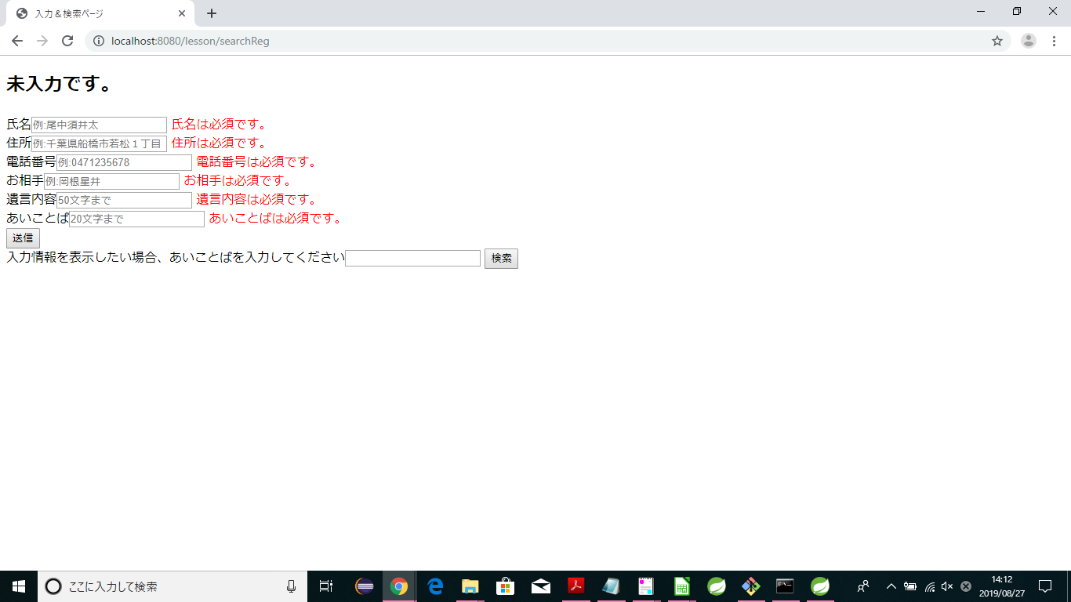

18

19
20
21
22
23
24

No,1エビデンス_検索画面_2_3
単体テスト仕様書・報告書 | 画面名 | ｅｃサイト | 作成日 | 2019-04-22 | 作成者 | 尾上

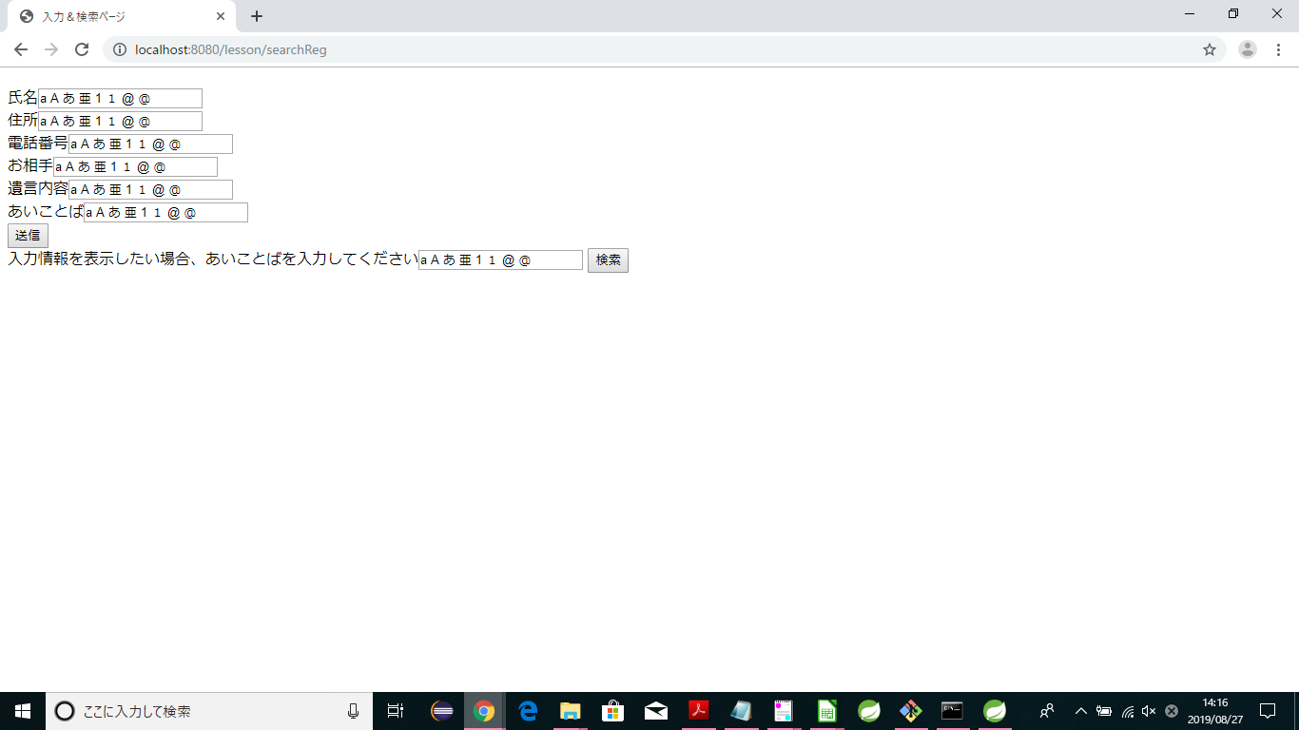

25
26
28
27
29
30
31

